Log Produk
Foto Produk | Tanggal | Jam | Shift | Warna Produk
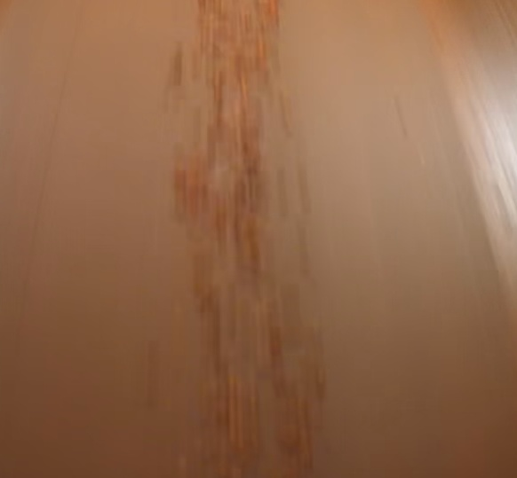 | 2026-03-06 | 05:00:02 | Shift 3 (23:00-07:00) | tidak_merah
 | 2026-03-06 | 06:30:03 | Shift 3 (23:00-07:00) | tidak_merah
 | 2026-03-06 | 23:00:00 | Shift 3 (23:00-07:00) | merah
 | 2026-03-06 | 23:30:00 | Shift 3 (23:00-07:00) | merah
 | 2026-03-07 | 01:00:00 | Shift 3 (23:00-07:00) | merah
 | 2026-03-07 | 01:30:00 | Shift 3 (23:00-07:00) | merah
 | 2026-03-07 | 02:00:00 | Shift 3 (23:00-07:00) | merah
 | 2026-03-07 | 02:30:00 | Shift 3 (23:00-07:00) | merah
 | 2026-03-07 | 03:00:00 | Shift 3 (23:00-07:00) | merah
 | 2026-03-07 | 03:30:00 | Shift 3 (23:00-07:00) | merah
 | 2026-03-07 | 04:00:00 | Shift 3 (23:00-07:00) | merah
 | 2026-03-07 | 04:30:00 | Shift 3 (23:00-07:00) | merah
 | 2026-03-07 | 05:00:00 | Shift 3 (23:00-07:00) | merah
 | 2026-03-07 | 05:30:00 | Shift 3 (23:00-07:00) | merah
 | 2026-03-07 | 06:00:00 | Shift 3 (23:00-07:00) | merah
 | 2026-03-07 | 06:30:00 | Shift 3 (23:00-07:00) | merah

